상품제안서
[알로코리아] UV-C 살균 휴대용 칫솔살균기 ATS1G | 상품코드: F31595

 |  |  |  |  |  |  | 02-412-0044 | www.easy1.co.kr
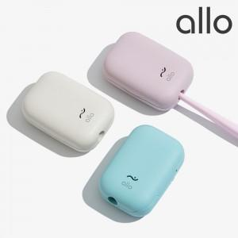

【상세/제작정보】

【인쇄/포장옵션】 | 레이저, 풀칼라 / 포장지포장

【공급단가】 | 수량 | 30~ | 50~ | 100~ | 300~ | 500~
*VAT별도 | 단가 | 22,500원 | 22,000원 | 21,000원 | 20,000원 | 19,500원

【상품 URL】 | http://www.easy1.co.kr/src/goods_detail.php?gdno=31595

